S1-1
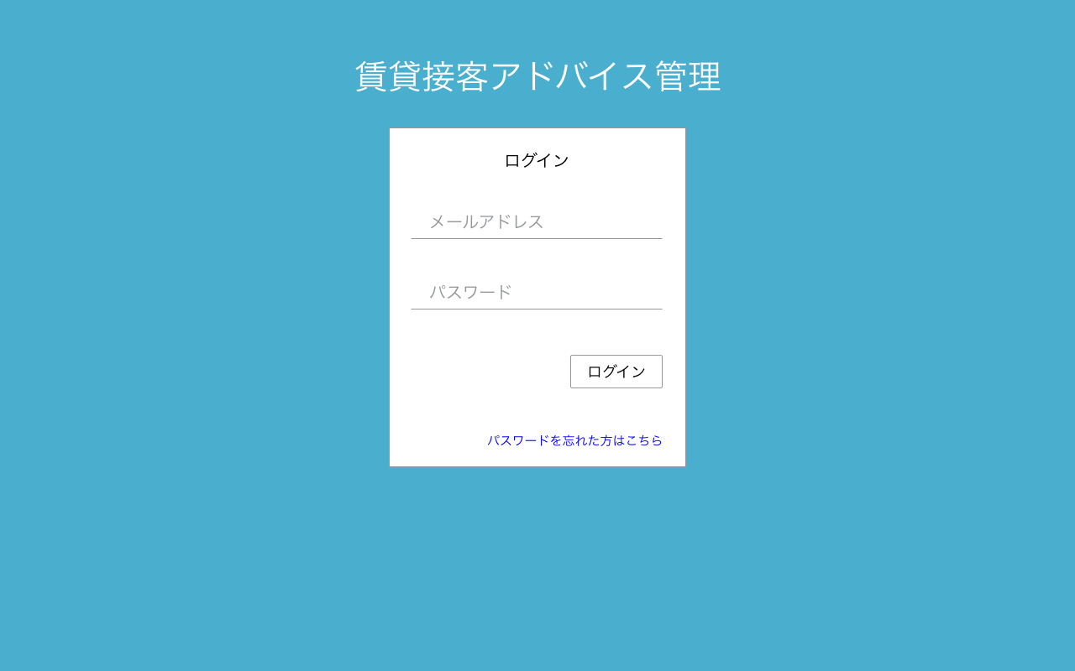

接客アドバイス管理者がログイン可能。
・メールアドレス or
・ログインID
でログイン可

S1-3表示

S1-2表示

S1-2
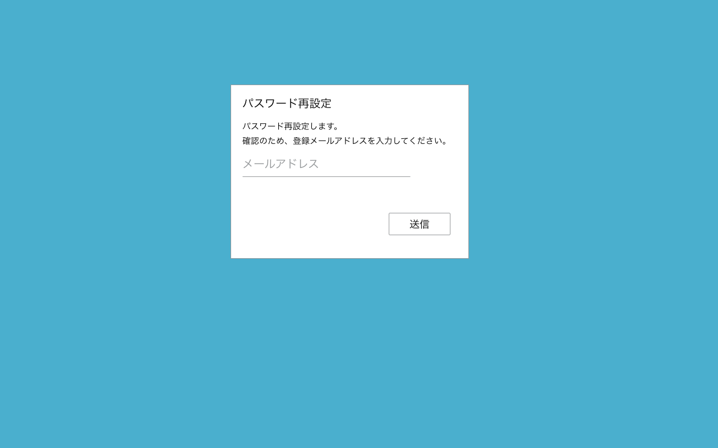
パスワード再設定フロー
パスワード再設定（パスワード入力）画面へのリンク付きメール送信処理
1.ログイン画面からパスワード忘れ画面[S1-2]へ遷移
2.メールアドレス入力後、送信ボタンを押下で、メール送信完了画面[S1-4]へ遷移
→パスワード再設定（パスワード入力）画面へのリンク付きメール送信処理
3.メールに記載のリンクからパスワード再設定（パスワード入力）画面[S1-5]へ遷移
4.パスワード入力後、パスワード再設定完了画面[S1-6]へ遷移
→パスワード更新処理

S1-4表示

S1-3
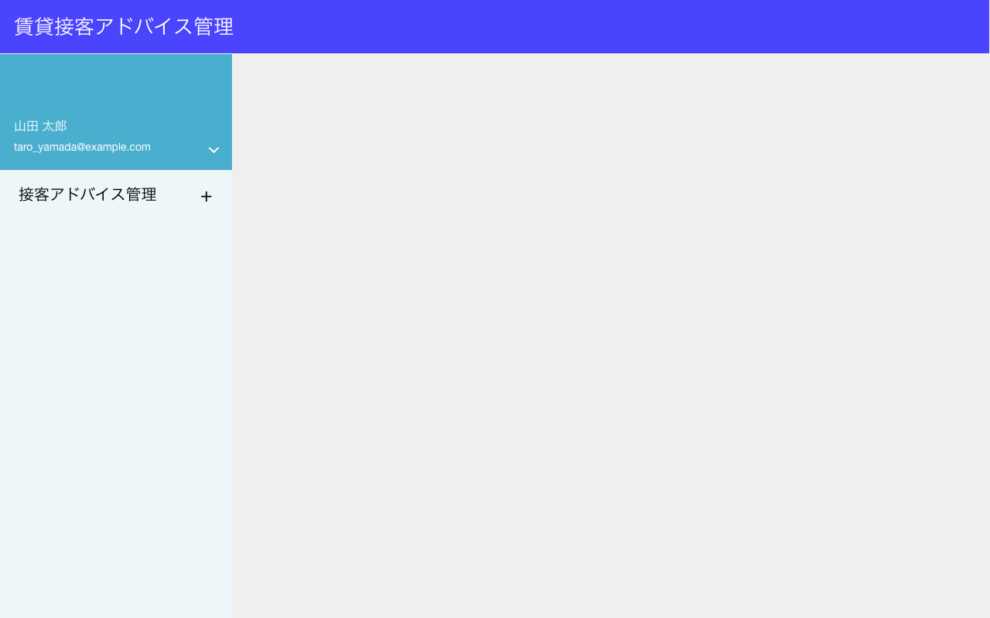
表示項目
No | 項目名 | テーブル名 | カラム名 | 備考
1 | スタッフ名 | advisors | last_name
 |  | advisors | first_name
1
2 | メールアドレス | advisors | email
2

表示項目なし

S1-4
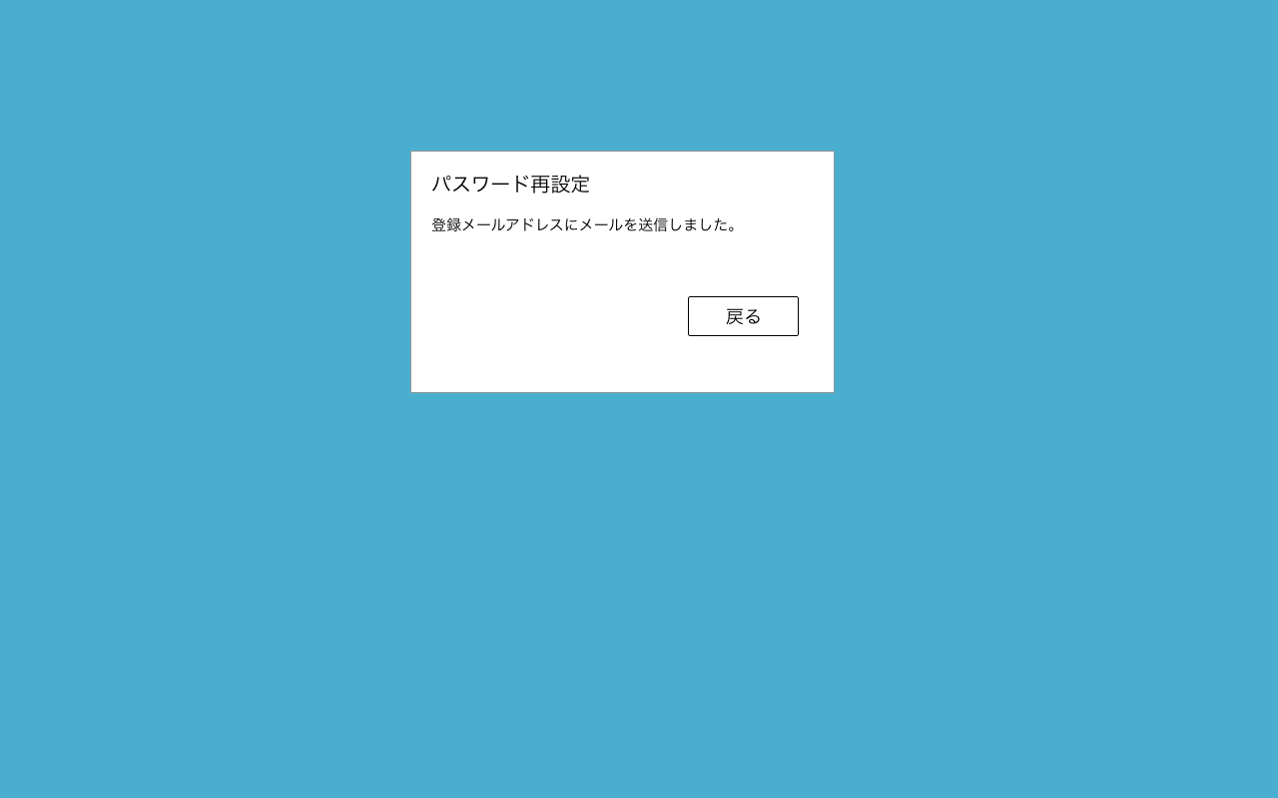
画面表示のみ
パスワード再設定フロー

1.ログイン画面からパスワード忘れ画面[S1-2]へ遷移
2.メールアドレス入力後、送信ボタンを押下で、メール送信完了画面[S1-4]へ遷移
→パスワード再設定（パスワード入力）画面へのリンク付きメール送信処理
3.メールに記載のリンクからパスワード再設定（パスワード入力）画面[S1-5]へ遷移
4.パスワード入力後、パスワード再設定完了画面[S1-6]へ遷移
→パスワード更新処理

S1-1表示

S1-5
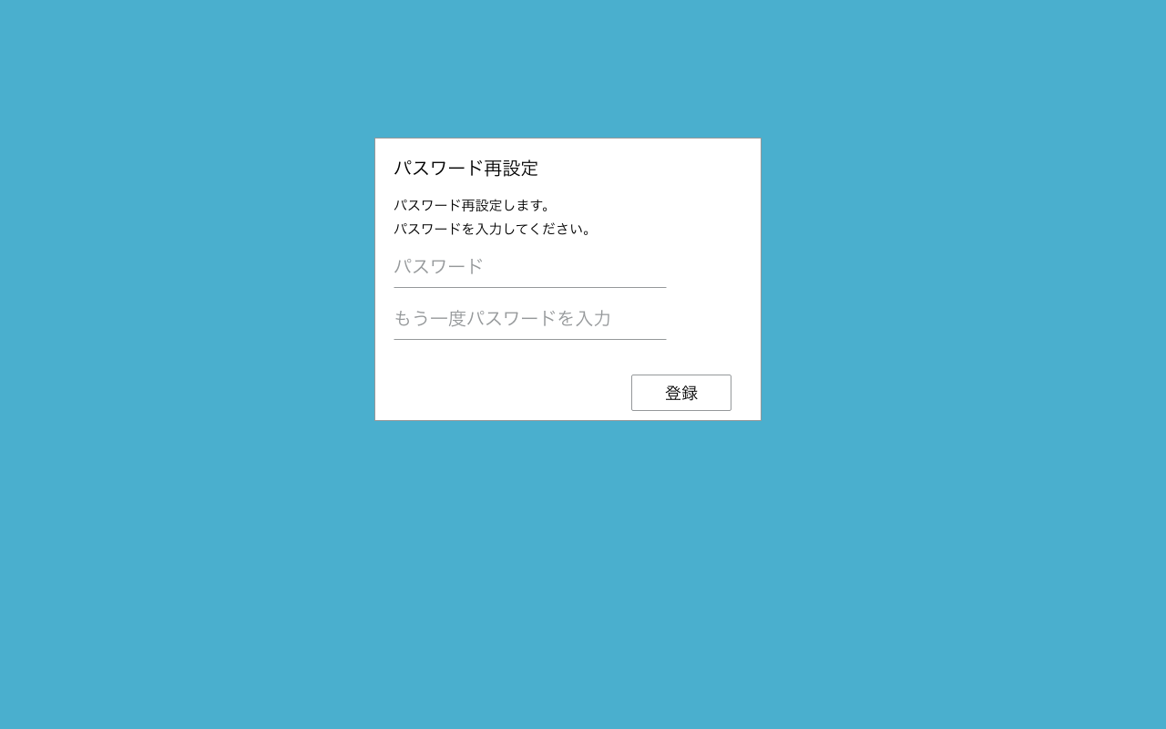
パスワード再設定フロー

1.ログイン画面からパスワード忘れ画面[S1-2]へ遷移
2.メールアドレス入力後、送信ボタンを押下で、メール送信完了画面[S1-4]へ遷移
→パスワード再設定（パスワード入力）画面へのリンク付きメール送信処理
パスワード更新処理を実施
3.メールに記載のリンクからパスワード再設定（パスワード入力）画面[S1-5]へ遷移
4.パスワード入力後、パスワード再設定完了画面[S1-6]へ遷移
→パスワード更新処理

表示項目
No | 項目名 | テーブル名 | カラム名
1 | パスワード | advisors | password

S1-6表示

S1-6
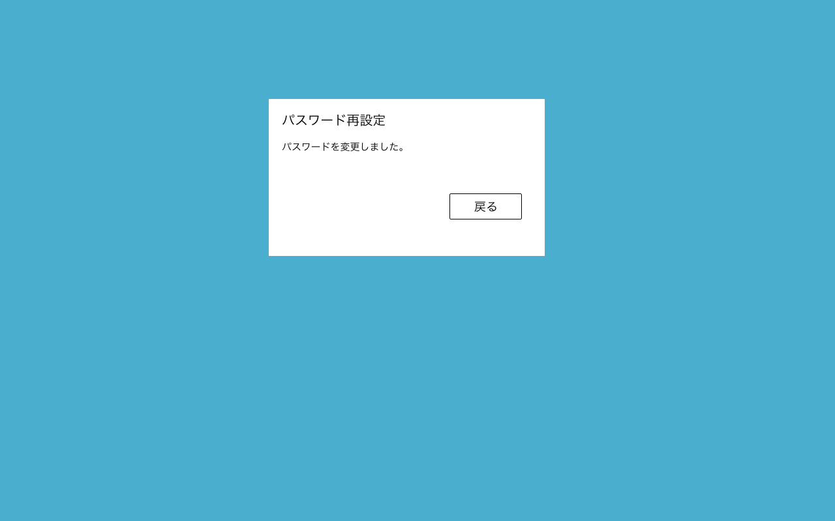
画面表示のみ
パスワード再設定フロー

1.ログイン画面からパスワード忘れ画面[S1-2]へ遷移
2.メールアドレス入力後、送信ボタンを押下で、メール送信完了画面[S1-4]へ遷移
→パスワード再設定（パスワード入力）画面へのリンク付きメール送信処理
3.メールに記載のリンクからパスワード再設定（パスワード入力）画面[S1-5]へ遷移
4.パスワード入力後、パスワード再設定完了画面[S1-6]へ遷移
→パスワード更新処理

S1-1表示

S2-1
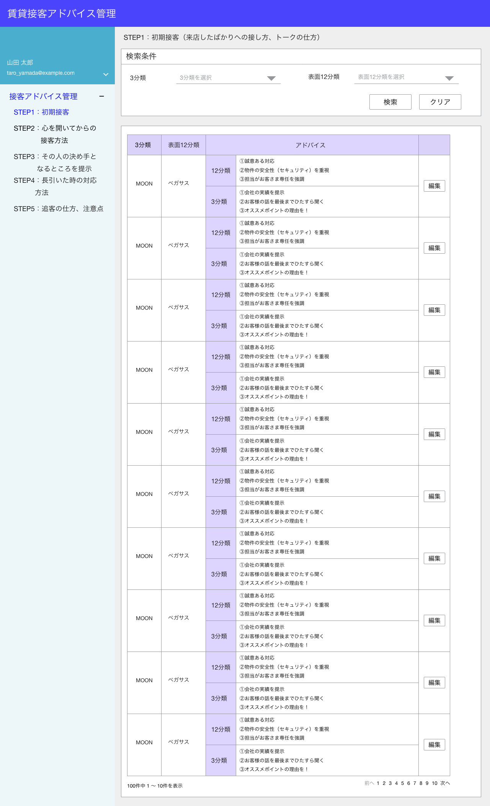
type_3_diagnoses.type_3_diagnosis_nameをリスト表示。項目は3件。
検索項目
No | 項目名 | 検索方法 | 入力方法
1 | 3分類 | 完全一致 | リスト
2 | 表面12分類 | 完全一致 | リスト
type_12_surface_diagnoses.type_12_surface_diagnoses_nameをリスト表示。
項目は12件。

step1_advices から
検索条件に合致する
・論理削除されていない
AND
データを抽出
論理削除されていない
is_deleted = 0
3
表示項目
No | 項目名 | テーブル名 | カラム名 | 備考
1 | 3分類名 | type_3_diagnoses | type_3_diagnosis_name
2 | 表面12分類名 | type_12_surface_diagnoses | type_12_surface_diagnoses_name
1
2
4
3 | 接客アドバイス（12分類） | step1_advices | type_12_advice
4 | 接客アドバイス（3分類） | step1_advices | type_3_advice

S2-2表示

表示件数：10件
でページネーションする。

データは全部で12件のみ。

S2-2
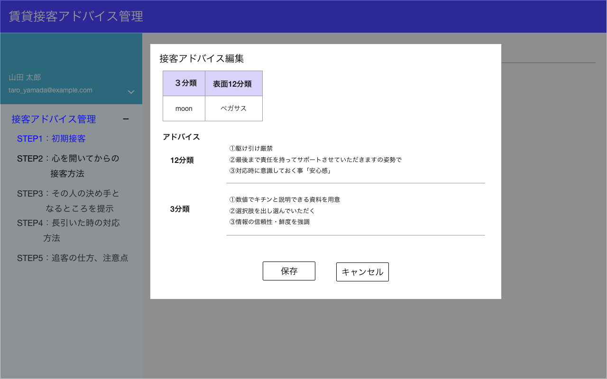
表示項目
No | 項目名 | テーブル名 | カラム名 | 備考
1 | 3分類名 | type_3_diagnoses | type_3_diagnosis_name
モーダル表示
2 | 表面12分類名 | type_12_surface_diagnoses | type_12_surface_diagnoses_name
3 | 接客アドバイス（12分類） | step1_advices | type_12_advice
4 | 接客アドバイス（3分類） | step1_advices | type_3_advice

1
2

3
textarea

textarea
4

データはDBに保存しない

S2-3表示
S2-1表示

S2-3
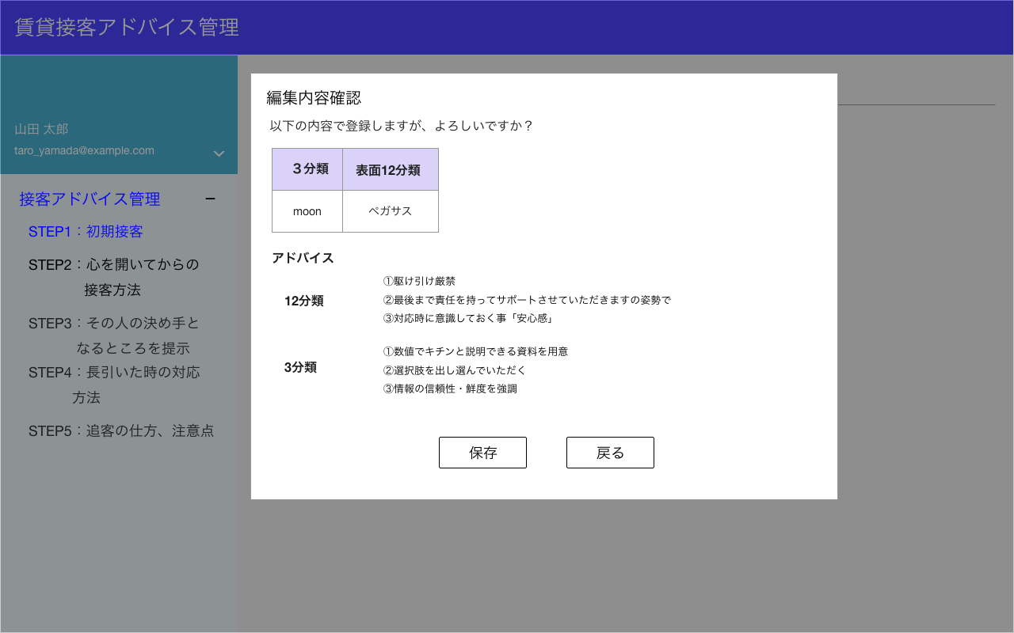
モーダル表示
表示項目
No | 項目名 | テーブル名 | カラム名 | 備考
1 | 3分類名 | type_3_diagnoses | type_3_diagnosis_name | 前画面から引き継ぐ
2 | 表面12分類名 | type_12_surface_diagnoses | type_12_surface_diagnoses_name | 前画面から引き継ぐ
3 | 接客アドバイス（12分類） | step1_advices | type_12_advice | 前画面から引き継ぐ
4 | 接客アドバイス（3分類） | step1_advices | type_3_advice | 前画面から引き継ぐ

1
2

押下でデータをDBに登録する。更新処理を実施する。
3

4

S2-5表示
S2-8表示

S3-1
type_3_diagnoses.type_3_diagnosis_nameをリスト表示。項目は3件。
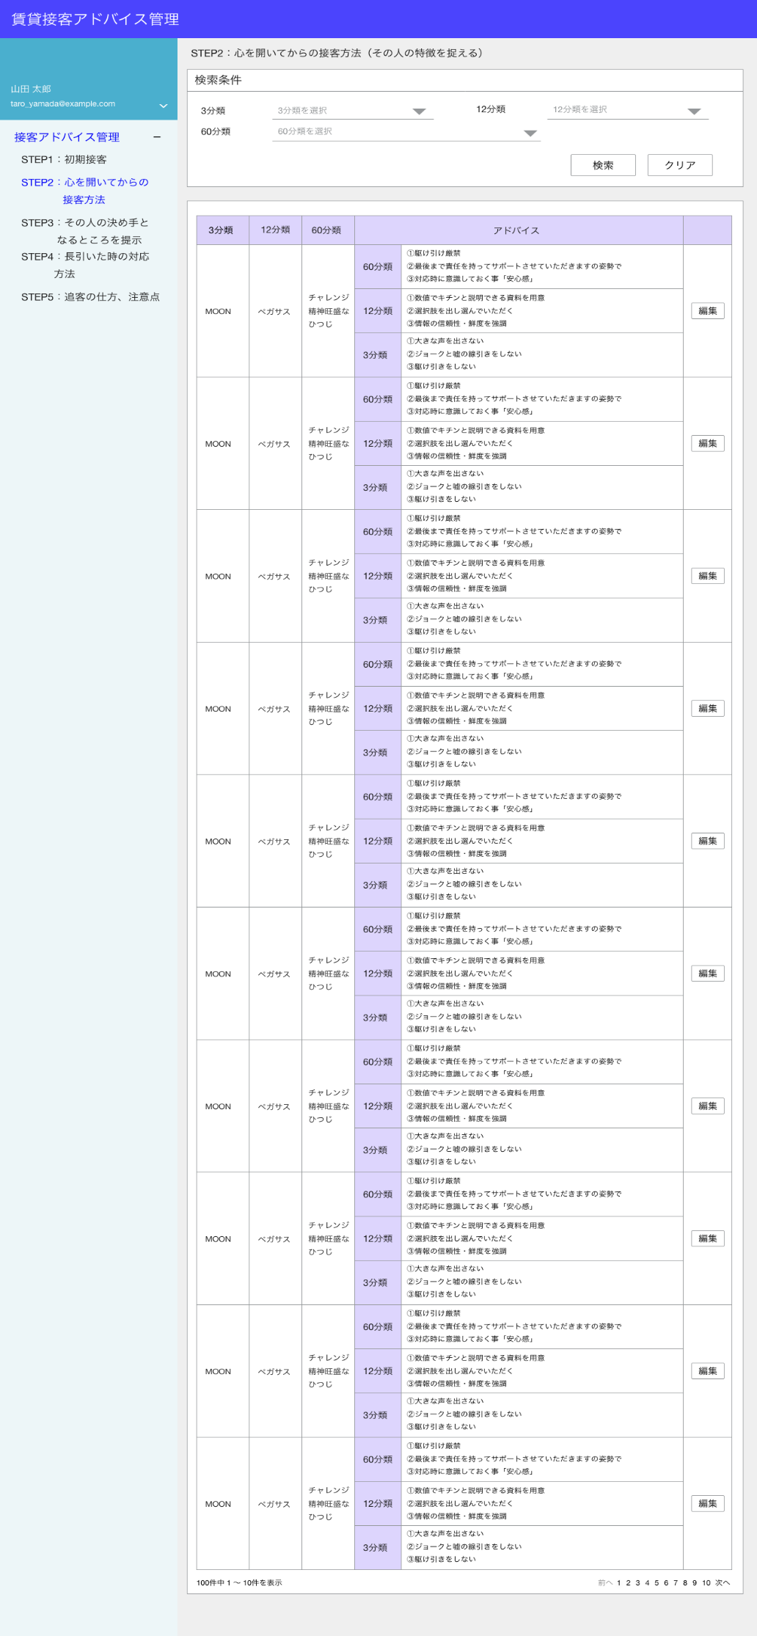
検索項目
No | 項目名 | 検索方法 | 入力方法 | 備考
1 | 3分類 | 完全一致 | リスト
type_12_diagnoses.type_12_diagnosis_nameをリスト表示。
項目は12件。
2 | 12分類 | 完全一致 | リスト
3 | 60分類 | 完全一致 | リスト

type_60_diagnoses.type_60_diagnosis_nameをリスト表示。
項目は60件。
表示項目
No | 項目名 | テーブル名 | カラム名 | 備考
1 | 3分類名 | type_3_diagnoses | type_3_diagnosis_name
2 | 12分類名 | type_12_diagnoses | type_12_diagnoses_name
3 | 60分類名 | type_60_diagnoses | type_60_diagnosis_name
3
4
step2_advices から
検索条件に合致する
・論理削除されていない
AND
データを抽出
論理削除されていない
is_deleted = 0
4 | 接客アドバイス（60分類） | step2_advices | type_60_advice
1
2
5 | 接客アドバイス（12分類） | step2_advices | type_12_advice
5
6 | 接客アドバイス（3分類） | step2_advices | type_3_advice

6

S3-2表示

表示件数：10件
でページネーションする。

データは全部で60件のみ。

S3-2
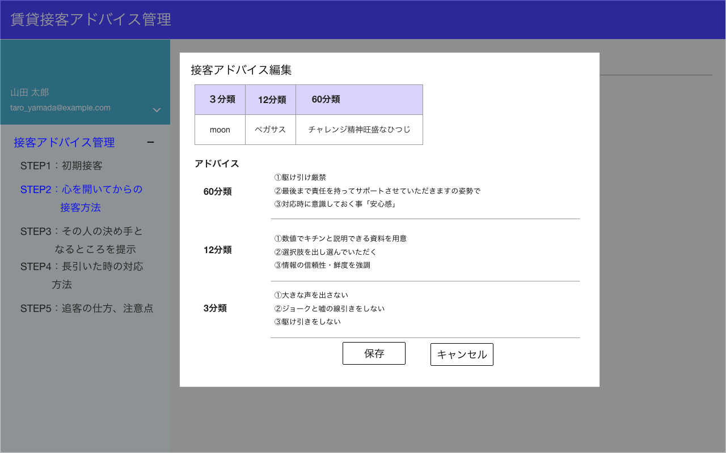
表示項目
No | 項目名 | テーブル名 | カラム名 | 備考
1 | 3分類名 | type_3_diagnoses | type_3_diagnosis_name
モーダル表示
2 | 12分類名 | type_12_diagnoses | type_12_diagnoses_name
3 | 60分類名 | type_60_diagnoses | type_60_diagnosis_name
4 | 接客アドバイス（60分類） | step2_advices | type_60_advice
5 | 接客アドバイス（12分類） | step2_advices | type_12_advice
1
6 | 接客アドバイス（3分類） | step2_advices | type_3_advice
2
3
4
textarea

textarea
5

6
textarea

データはDBに保存しない

S3-3表示
S3-1表示

S3-3
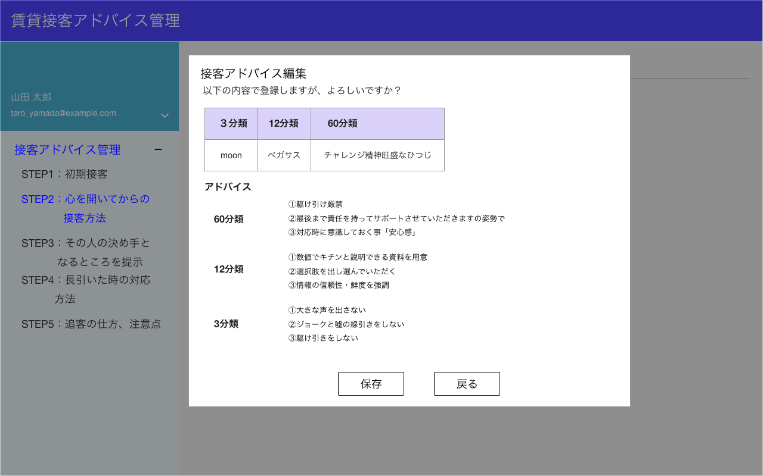
モーダル表示
表示項目
No | 項目名 | テーブル名 | カラム名 | 備考
1 | 3分類名 | type_3_diagnoses | type_3_diagnosis_name | 前画面から引き継ぐ
2 | 12分類名 | type_12_diagnoses | type_12_diagnoses_name | 前画面から引き継ぐ
3 | 60分類名 | type_60_diagnoses | type_60_diagnosis_name | 前画面から引き継ぐ
4 | 接客アドバイス（60分類） | step2_advices | type_60_advice | 前画面から引き継ぐ
5 | 接客アドバイス（12分類） | step2_advices | type_12_advice | 前画面から引き継ぐ
6 | 接客アドバイス（3分類） | step2_advices | type_3_advice | 前画面から引き継ぐ
1
2
3

4
押下でデータをDBに登録する。更新処理を実施する。
5

6

S6-4表示
S3-2表示

S4-1

type_3_diagnoses.type_3_diagnosis_nameをリスト表示。項目は3件。

検索項目
No | 項目名 | 検索方法 | 入力方法 | 備考
1 | 3分類 | 完全一致 | リスト
type_12_diagnoses.type_12_diagnosis_nameをリスト表示。
項目は12件。
2 | 12分類 | 完全一致 | リスト
3 | 60分類 | 完全一致 | リスト

type_60_diagnoses.type_60_diagnosis_nameをリスト表示。
項目は60件。
表示項目
No | 項目名 | テーブル名 | カラム名 | 備考
1 | 3分類名 | type_3_diagnoses | type_3_diagnosis_name
2 | 12分類名 | type_12_diagnoses | type_12_diagnoses_name
3 | 60分類名 | type_60_diagnoses | type_60_diagnosis_name
1
2
3
4
step3_advices から
検索条件に合致する
・論理削除されていない
AND
データを抽出
論理削除されていない
is_deleted = 0
4 | 接客アドバイス（60分類） | step3_advices | type_60_advice
5 | 接客アドバイス（12分類） | step3_advices | type_12_advice
5
6 | 接客アドバイス（3分類） | step3_advices | type_3_advice

6

S4-2表示

表示件数：10件
でページネーションする。

データは全部で60件のみ。

S4-2

表示項目
No | 項目名 | テーブル名 | カラム名 | 備考
1 | 3分類名 | type_3_diagnoses | type_3_diagnosis_name
モーダル表示
2 | 12分類名 | type_12_diagnoses | type_12_diagnoses_name
3 | 60分類名 | type_60_diagnoses | type_60_diagnosis_name
4 | 接客アドバイス（60分類） | step3_advices | type_60_advice
5 | 接客アドバイス（12分類） | step3_advices | type_12_advice
1
6 | 接客アドバイス（3分類） | step3_advices | type_3_advice
2
3
4
textarea

textarea
5

6
textarea

データはDBに保存しない

S4-3表示
S4-1表示

S4-3

モーダル表示
表示項目
No | 項目名 | テーブル名 | カラム名 | 備考
1 | 3分類名 | type_3_diagnoses | type_3_diagnosis_name | 前画面から引き継ぐ
2 | 12分類名 | type_12_diagnoses | type_12_diagnoses_name | 前画面から引き継ぐ
3 | 60分類名 | type_60_diagnoses | type_60_diagnosis_name | 前画面から引き継ぐ
4 | 接客アドバイス（60分類） | step3_advices | type_60_advice | 前画面から引き継ぐ
5 | 接客アドバイス（12分類） | step3_advices | type_12_advice | 前画面から引き継ぐ
6 | 接客アドバイス（3分類） | step3_advices | type_3_advice | 前画面から引き継ぐ
1
2
3

4
押下でデータをDBに登録する。更新処理を実施する。
5

6

S6-4表示
S4-2表示

S5-1

type_3_diagnoses.type_3_diagnosis_nameをリスト表示。項目は3件。
検索項目
No | 項目名 | 検索方法 | 入力方法 | 備考
1 | 3分類 | 完全一致 | リスト
2 | 表面12分類 | 完全一致 | リスト
type_12_surface_diagnoses.type_12_surface_diagnoses_nameをリスト表示。
項目は12件。

表示項目
No | 項目名 | テーブル名 | カラム名 | 備考
1 | 3分類名 | type_3_diagnoses | type_3_diagnosis_name
2 | 表明12分類名 | type_12_surface_diagnoses | type_12_surface_diagnoses_name
step4_advices から
検索条件に合致する
・論理削除されていない
AND
データを抽出
論理削除されていない
is_deleted = 0
3 | 接客アドバイス（12分類） | step4_advices | type_12_advice
4 | 接客アドバイス（3分類） | step4_advices | type_3_advice
3

1
2
4

S5-2表示

表示件数：10件
でページネーションする。

データは全部で12件のみ。

S5-2

表示項目
No | 項目名 | テーブル名 | カラム名 | 備考
1 | 3分類名 | type_3_diagnoses | type_3_diagnosis_name
モーダル表示
2 | 表明12分類名 | type_12_surface_diagnoses | type_12_surface_diagnoses_name
3 | 接客アドバイス（12分類） | step4_advices | type_12_advice
4 | 接客アドバイス（3分類） | step4_advices | type_3_advice

1
2

3
textarea

textarea
4

データはDBに保存しない

S5-3表示
S5-1表示

S5-3

モーダル表示
表示項目
No | 項目名 | テーブル名 | カラム名 | 備考
1 | 3分類名 | type_3_diagnoses | type_3_diagnosis_name | 前画面から引き継ぐ
2 | 表明12分類名 | type_12_surface_diagnoses | type_12_surface_diagnoses_name | 前画面から引き継ぐ
3 | 接客アドバイス（12分類） | step4_advices | type_12_advice | 前画面から引き継ぐ
4 | 接客アドバイス（3分類） | step4_advices | type_3_advice | 前画面から引き継ぐ

1
2

押下でデータをDBに登録する。更新処理を実施する。
3

4

S6-4表示
S5-82示

S6-1

type_3_diagnoses.type_3_diagnosis_nameをリスト表示。項目は3件。

検索項目
No | 項目名 | 検索方法 | 入力方法 | 備考
1 | 3分類 | 完全一致 | リスト
type_12_diagnoses.type_12_diagnosis_nameをリスト表示。
項目は12件。
2 | 12分類 | 完全一致 | リスト
3 | 60分類 | 完全一致 | リスト

type_60_diagnoses.type_60_diagnosis_nameをリスト表示。
項目は60件。
表示項目
No | 項目名 | テーブル名 | カラム名 | 備考
1 | 3分類名 | type_3_diagnoses | type_3_diagnosis_name
2 | 12分類名 | type_12_diagnoses | type_12_diagnoses_name
3 | 60分類名 | type_60_diagnoses | type_60_diagnosis_name
4 | 接客アドバイス（60分類） | step5_advices | type_60_advice
3
4
step5_advices から
検索条件に合致する
・論理削除されていない
AND
データを抽出
論理削除されていない
is_deleted = 0
5 | 接客アドバイス（12分類） | step5_advices | type_12_advice
1
2
6 | 接客アドバイス（3分類） | step5_advices | type_3_advice

5

6

S6-2表示

表示件数：10件
でページネーションする。

データは全部で60件のみ。

S6-2

表示項目
No | 項目名 | テーブル名 | カラム名 | 備考
1 | 3分類名 | type_3_diagnoses | type_3_diagnosis_name
モーダル表示
2 | 12分類名 | type_12_diagnoses | type_12_diagnoses_name
3 | 60分類名 | type_60_diagnoses | type_60_diagnosis_name
4 | 接客アドバイス（60分類） | step5_advices | type_60_advice
5 | 接客アドバイス（12分類） | step5_advices | type_12_advice
1
6 | 接客アドバイス（3分類） | step5_advices | type_3_advice
2
3
4
textarea

5
textarea

6
textarea

データはDBに保存しない

S6-3表示
S6-1表示

S6-3

モーダル表示
表示項目
No | 項目名 | テーブル名 | カラム名 | 備考
1 | 3分類名 | type_3_diagnoses | type_3_diagnosis_name | 前画面から引き継ぐ
2 | 12分類名 | type_12_diagnoses | type_12_diagnoses_name | 前画面から引き継ぐ
3 | 60分類名 | type_60_diagnoses | type_60_diagnosis_name | 前画面から引き継ぐ
4 | 接客アドバイス（60分類） | step5_advices | type_60_advice | 前画面から引き継ぐ
5 | 接客アドバイス（12分類） | step5_advices | type_12_advice | 前画面から引き継ぐ
6 | 接客アドバイス（3分類） | step5_advices | type_3_advice | 前画面から引き継ぐ
1
3
2

4
押下でデータをDBに登録する。更新処理を実施する。
5

6

S6-4表示
S6-2表示

S6-4
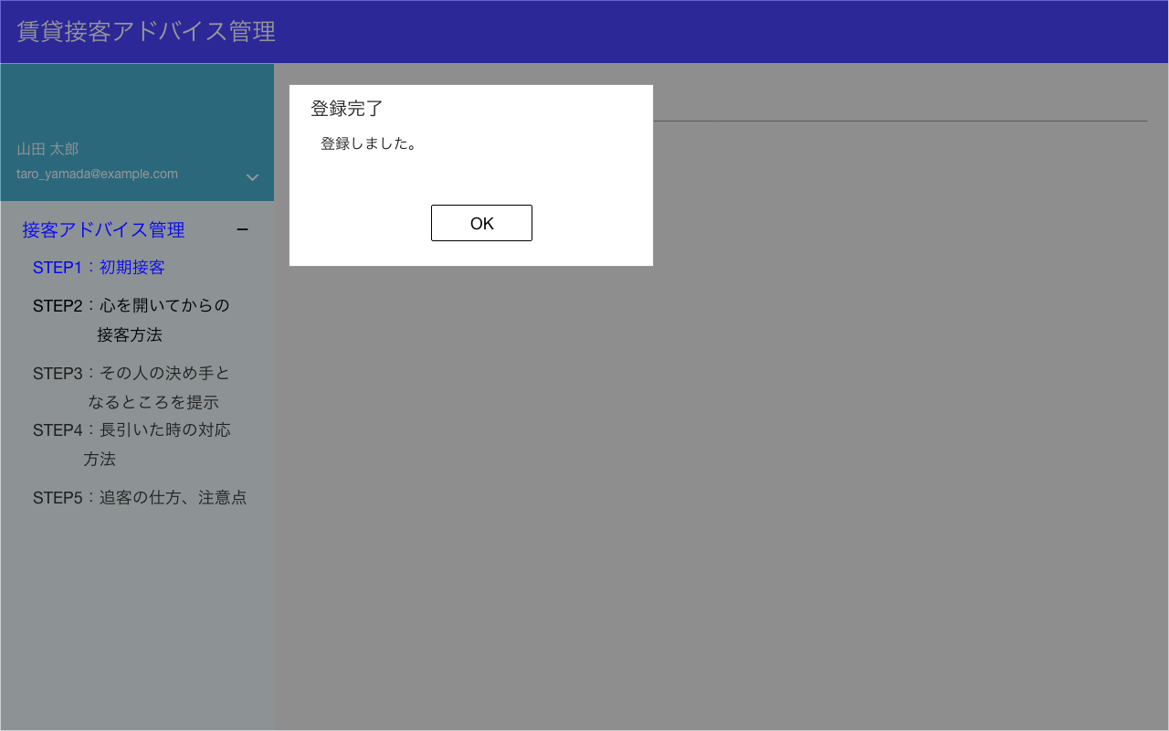

モーダル表示

編集した項目の一覧に戻る

S2-1 or
S3-1 or
S4-1 or
S5-1 or
S6-1 表示

